Sheet1
高速mos管选型辅助工具
开关频率（MHz） | 周期(us) | 半周期(us)
1 | 1 | 0.5

mos驱动输入延时T1（ns） | mos驱动输出电阻(R) | mos寄生电容Ciss(pF) | mos开通延时T2（ns） | mos输出变化时间T3（ns） | 驱动mos总时间
 | 5 | 100 | 1.5

其中T2是利用R·C*3评估，与实际存在偏差。


mos|Vgs
Bss316 | AO3424
10 | 8

干货
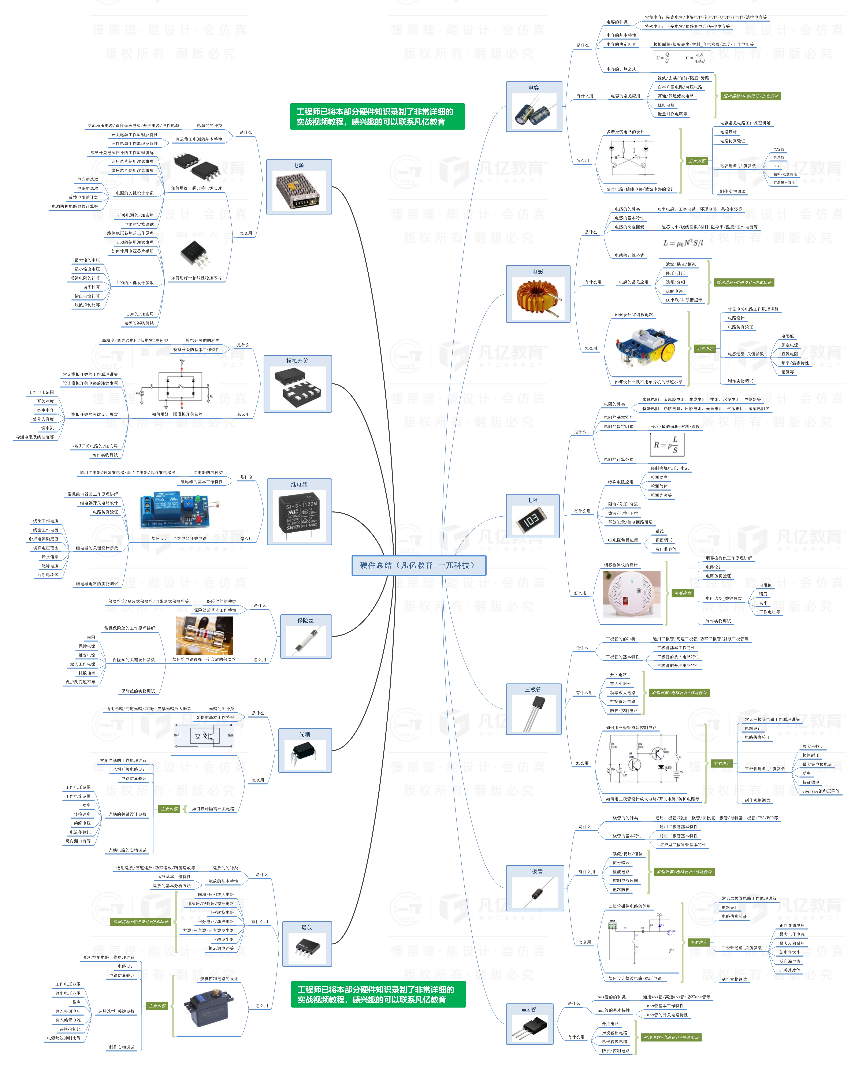


此文档由一π科技和凡亿教育鼎力打造，凡亿是国内领先的电子研发和技术培训提供商，是国家认定的高新技术企业。目前近110万电子会员，技术储备为社会持续输送7万余人高级工程师，服务了1万多中小型企业合作伙伴。 凡亿教育课程开设了硬件、PCB、仿真、电源、EMC、FPGA、电机、嵌入式、单片机、物联网、人工智能、天线射频等多门主流学科。目前，凡亿教育毕业学员九成实现涨薪，八成涨薪超20%，最高涨幅达200%，就业企业不乏航天通信、同步电子、视源股份，华为等明星企业。

联系助教 领取干货课程

